Feuil1
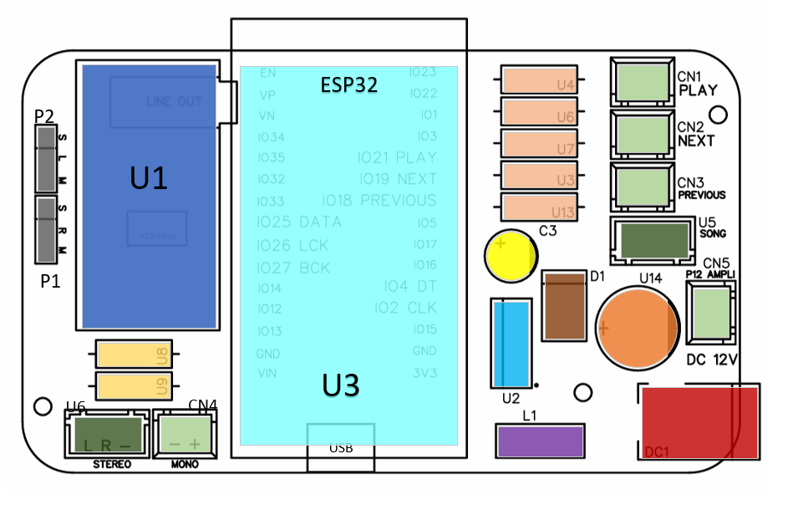
Designation | Reference (LCSC) | Quantiter | Repere topo | Couleur
DAC | MODULE PCM5102A | 1 | U1

ESP32 | ESP32-WROOM | 1 | U3

resistance 10kohm | C1753917 | 5 | U4-U6-U7-U3-U13

resistance 1kohm | C1753917 | 2 | U9-U8

connecteur jst 2 broches | XH-2A_C2910525 | 5 | CN1-CN2-CN3-CN4-CN5

connecteur jst 3 broches | XH-3PA_C5258884 | 2 | U5-U6

connecteur dc 12v | C381115 | 1 | DC1

condensateur 680uf 25V | C2843252 | 1 | U14

Diode 1N5824 | 1N5824_C7503125 | 1 | D1

Regulateur | LM2596T-5.0 | 1 | U2

condensateur 220uf 10V | C233117 | 1 | C3

Self 33uh | C354659 | 1 | L1

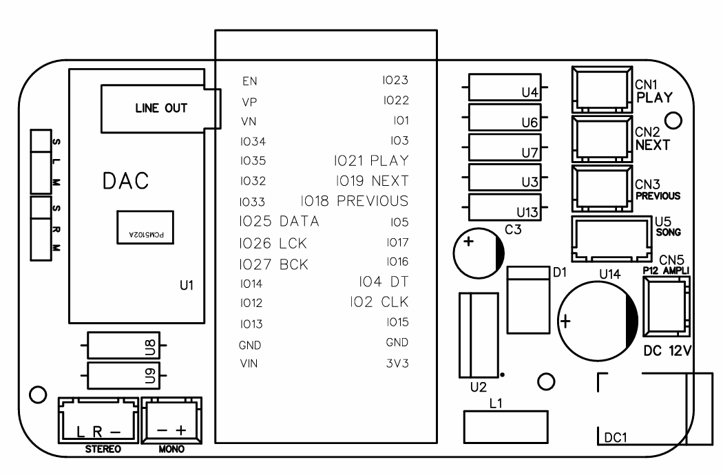
pin x3 | C7430359 | 2 | P1-P2

Feuil2
